Trang_bìa
Posts and Telecommunications Institute of Technology |  |  |  |  |  |  | Thiết kế |  | Tài liệu phát triển |  | Tên hệ thống |  |  | Website bán điện thoại di động |  |  |  | Người tạo |  | ThaiNT | Ngày tạo |  | 2023-11-10
 |  |  |  |  |  |  |  |  |  |  |  |  |  |  |  |  |  | Người cập nhật |  |  | Ngày cập nhật
 |  |  |  |  |  |  |  |  |  |  | Màn hình (ID) |  |  | Create_product |  | Màn hình (Tên) |  | Tạo mới sản phẩm

 | WEBSITE BÁN ĐIỆN THOẠI DI ĐỘNG Tài liệu phát triển hệ thống

 | Version 1.0

 |  |  |  |  |  |  |  |  |  | 1. Mục đích |  |  |  | 7. Giao diện màn hình
 |  |  |  |  |  |  |  |  |  | 2. Giới hạn hoạt động |  |  |  | 8. Danh sách hạng mục
 |  |  |  |  |  |  |  |  |  | 3. Giới hạn hệ thống |  |  |  | 9. Khái quát chức năng
 |  |  |  |  |  |  |  |  |  | 4. Chức năng liên quan |  |  |  | 10. Xử lý chi tiết
 |  |  |  |  |  |  |  |  |  | 5. Không bao gồm
 |  |  |  |  |  |  |  |  |  | 6. Sơ đồ

Posts and Telecommunications Institute of Technology |  |  |  |  |  |  | Thiết kế |  | Tài liệu phát triển |  | Tên hệ thống |  |  | Website bán điện thoại di động |  |  |  | Người tạo |  | ThaiNT | Ngày tạo |  | 2023-11-10
 |  |  |  |  |  |  |  |  |  |  |  |  |  |  |  |  |  | Người cập nhật |  |  | Ngày cập nhật
 |  |  |  |  |  |  |  |  |  |  | Màn hình (ID) |  |  | Create_product |  | Màn hình (Tên) |  | Tạo mới sản phẩm

 | Lịch sử chỉnh sửa

 | Ver |  | Ngày cập nhật |  |  | Nội dung cập nhật |  |  |  |  |  |  |  | Người cập nhật
 |  |  |  |  |  |  |  |  |  |  |  |  |  |  | Ngày duyệt |  | Người duyệt |  | Ngày duyệt |  |  | Người duyệt
 | 1 |  | 2023-11-10 |  |  | Tạo mới |  |  |  |  |  |  |  | ThaiNT

 | 2 |  | 2023-11-11 |  |  | Bổ sung Xử lý 10.6, 10.7 |  |  |  |  |  |  |  | ThaiNT

Posts and Telecommunications Institute of Technology |  |  |  |  |  |  | Thiết kế |  | Tài liệu phát triển |  | Tên hệ thống |  |  | Website bán điện thoại di động |  |  |  | Người tạo |  | ThaiNT | Ngày tạo |  | 2023-11-10
 |  |  |  |  |  |  |  |  |  |  |  |  |  |  |  |  |  | Người cập nhật |  |  | Ngày cập nhật
 |  |  |  |  |  |  |  |  |  |  | Màn hình (ID) |  |  | Create_product |  | Màn hình (Tên) |  | Tạo mới sản phẩm

 | 1. Mục đích
 |  | - Dùng để tạo sản phẩm mới
 |  | - Người quản lý nhập tất cả các thông tin cần thiết của sản phẩm
 |  | - Trong trường hợp người quản lý muốn tạo sản phẩm mới thành công phải nhập đầy đủ thông tin yêu cầu và hợp lệ
 |  | - Sau khi nhất nút "Xác nhận", hệ thống sẽ kiểm tra
 |  |  | + Trường hợp phát sinh lỗi, hệ thống sẽ thông báo lỗi cho người dùng tại màn hình này.
 |  |  | + Nếu hoàn tất (Nhập dữ liệu thành công), hệ thống sẽ quay lại màn hình quản lý sản phẩm

 | 2. Giới hạn hoạt động
 |  | Không có

 | 3. Giới hạn hệ thống
 |  | Không có

 | 4. Chức năng liên quan
 |  | Chụp ảnh Gallery
 |  | Lấy ảnh từ Thư viên, Google Drive, Web Brosew

 | 5. Không bao gồm
 |  | Không có

Posts and Telecommunications Institute of Technology |  |  |  |  |  |  | Thiết kế |  | Tài liệu phát triển |  | Tên hệ thống |  |  | Website bán điện thoại di động |  |  |  | Người tạo |  | ThaiNT | Ngày tạo |  | 2023-11-10
 |  |  |  |  |  |  |  |  |  |  |  |  |  |  |  |  |  | Người cập nhật |  |  | Ngày cập nhật
 |  |  |  |  |  |  |  |  |  |  | Màn hình (ID) |  |  | Create_product |  | Màn hình (Tên) |  | Tạo mới sản phẩm

Màn hình tạo mới sản phẩm
 | 6. Sơ đồ

Khởi động hệ thống

Màn hình quản lý sản phẩm

Categories
Discounts
Products
Images

 | Table

 |  |  | № | Loại | Tên |  |  |  |  |  |  | I/O | Ghi Chú
 |  |  | 1 | M | Products |  |  | Table quản lý thông tin điện thoại |  |  |  | I/O
 |  |  | 2 | M | Categories |  |  | Table chứa danh sách hãng sản phẩm |  |  |  | I
 |  |  | 4 | M | Discount |  |  | Table chứa danh sách loại khuyến mãi |  |  |  | I
 |  |  | 5
 |  |  | 6
 |  |  | 7
 |  |  | 8
 |  |  | 9
 |  |  | 10

 |  |  |  | ※ Loại (M: Master / T: Transaction table / Ⅰ: INI file / W: work table / V: view / S: stored procedures / L: SQL loader / F: file)

Thiết_kế
Posts and Telecommunications Institute of Technology |  |  |  | Thiết kế |  |  | Tài liệu phát triển |  |  |  | Tên hệ thống |  |  | Website bán điện thoại di động |  |  | Người tạo | ThaiNT | Ngày tạo | 2023-11-10
 |  |  |  |  |  |  |  |  |  |  |  |  |  |  |  |  | Người cập nhật |  | Ngày cập nhật
 |  |  |  |  |  |  |  |  |  |  | Màn hình (ID) |  |  | Create_product |  | Màn hình (Tên) | Tạo mới sản phẩm

 | 7. Giao diện

 |  |  |  |  |  | *Hình giao diện chính
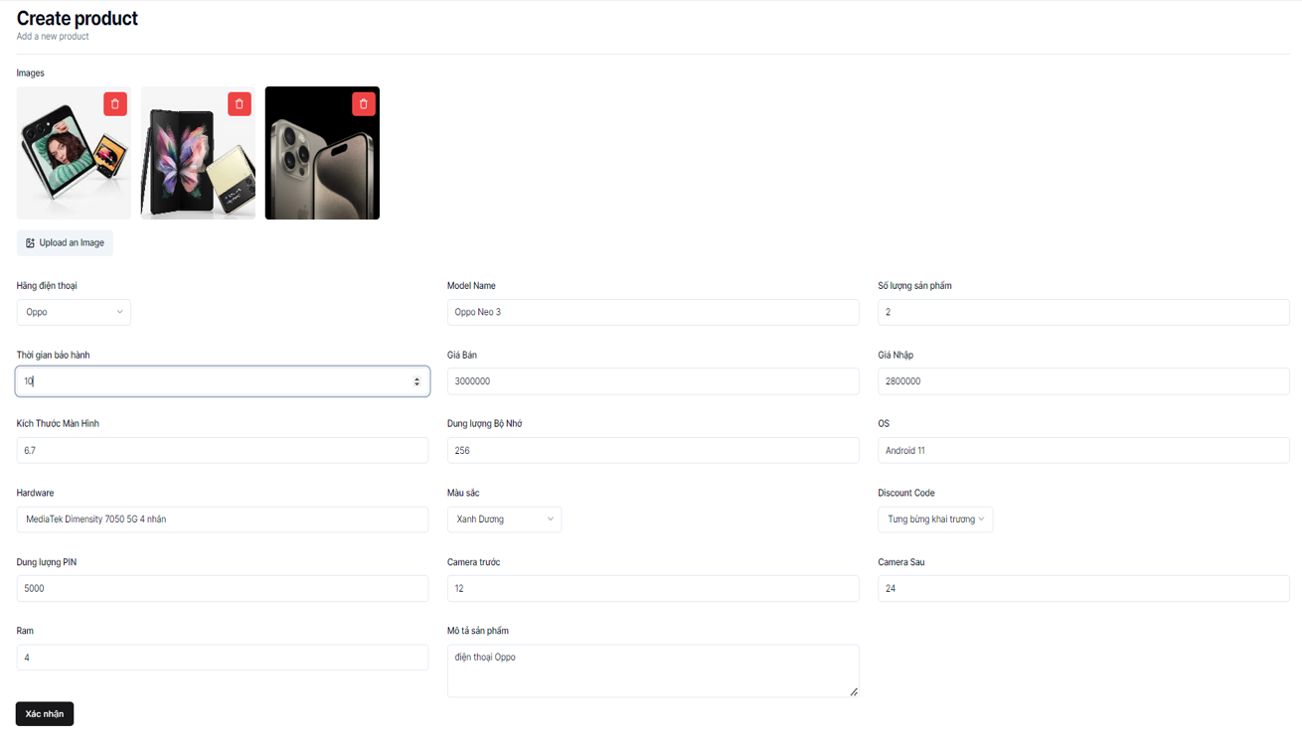

Posts and Telecommunications Institute of Technology |  |  |  | Thiết kế |  |  | Tài liệu phát triển |  |  |  | Tên hệ thống |  |  | Website bán điện thoại di động |  |  | Người tạo | ThaiNT | Ngày tạo | 2023-11-10
 |  |  |  |  |  |  |  |  |  |  |  |  |  |  |  |  | Người cập nhật |  | Ngày cập nhật
 |  |  |  |  |  |  |  |  |  |  | Màn hình (ID) |  |  | Create_product |  | Màn hình (Tên) | Tạo mới sản phẩm

 | 8. Danh sách hạng mục

 |  | [Vùng hiển thị cố định]
 |  | № | Tên hạng mục |  | Control |  |  |  | Nội dung hiển thị |  |  |  |  |  |  | Ý nghĩa
 |  | 1 | Hình ảnh |  | TextView |  |  |  | Images |  |  |  |  |  |  | Mô tả nội dung nhập cho người dùng
 |  | 2 | Hãng điện thoại |  | TextView |  |  |  | Hãng điện thoại |  |  |  |  |  |  | Mô tả nội dung nhập cho người dùng
 |  | 3 | Thời gian bảo hành |  | TextView |  |  |  | Thời gian bảo hành |  |  |  |  |  |  | Mô tả nội dung nhập cho người dùng
 |  | 4 | Kích thước màn hình |  | TextView |  |  |  | Kích thước màn hình |  |  |  |  |  |  | Mô tả nội dung nhập cho người dùng
 |  | 5 | Hardware |  | TextView |  |  |  | Hardware |  |  |  |  |  |  | Mô tả nội dung nhập cho người dùng
 |  | 6 | Dung lượng PIN |  | TextView |  |  |  | Dung lượng PIN |  |  |  |  |  |  | Mô tả nội dung nhập cho người dùng
 |  | 7 | Ram |  | TextView |  |  |  | Ram |  |  |  |  |  |  | Mô tả nội dung nhập cho người dùng
 |  | 8 | Model Name |  | TextView |  |  |  | Model Name |  |  |  |  |  |  | Mô tả nội dung nhập cho người dùng
 |  | 9 | Giá bán |  | TextView |  |  |  | Giá bán |  |  |  |  |  |  | Mô tả nội dung nhập cho người dùng
 |  | 10 | Dung lượng Bộ Nhớ |  | TextView |  |  |  | Dung lượng Bộ Nhớ |  |  |  |  |  |  | Mô tả nội dung nhập cho người dùng
 |  | 11 | Màu sắc |  | TextView |  |  |  | Màu sắc |  |  |  |  |  |  | Mô tả nội dung nhập cho người dùng
 |  | 12 | Camera trước |  | TextView |  |  |  | Camera trước |  |  |  |  |  |  | Mô tả nội dung nhập cho người dùng
 |  | 13 | Mô tả sản phẩm |  | TextView |  |  |  | Mô tả sản phẩm |  |  |  |  |  |  | Mô tả nội dung nhập cho người dùng
 |  | 14 | Số lượng sản phẩm |  | TextView |  |  |  | Số lượng sản phẩm |  |  |  |  |  |  | Mô tả nội dung nhập cho người dùng
 |  | 15 | Giá nhập |  | TextView |  |  |  | Giá nhập |  |  |  |  |  |  | Mô tả nội dung nhập cho người dùng
 |  | 16 | Hệ điều hành |  | TextView |  |  |  | OS |  |  |  |  |  |  | Mô tả nội dung nhập cho người dùng
 |  | 17 | Loại giảm giá |  | TextView |  |  |  | Discount Code |  |  |  |  |  |  | Mô tả nội dung nhập cho người dùng
 |  | 18 | Camera sau |  | TextView |  |  |  | Camera sau |  |  |  |  |  |  | Mô tả nội dung nhập cho người dùng

 |  | [Vùng nhập]
 |  | № | Tên hạng mục | Loại dữ liệu | Độ dài |  |  | Bắt buộc |  | I/O | Control |  | Format |  | Ghi chú
 |  | 1 | Hình ảnh | Image |  |  |  | Y |  | In/Out | ImageView
 |  | 2 | Hãng điện thoại | Chuỗi chữ | 30 |  |  | Y |  | Out | TextView
 |  | 3 | Thời gian bảo hành | Chuỗi số | 1 |  |  | Y |  | In/Out | TextView
 |  | 4 | Kích thước màn hình | Chuỗi kí tự | 4 |  |  | Y |  | In/Out | EditText
 |  | 5 | Hardware | Chuỗi chữ |  | 256 |  | Y |  | In/Out | EditText
 |  | 6 | Dung lượng PIN | Chuỗi số | 5 |  |  | Y |  | In/Out | EditText
 |  | 7 | Ram | Chuỗi số | 2 |  |  | Y |  | In/Out | EditText
 |  | 8 | Model Name | Chuỗi chữ | 64 |  |  | Y |  | In/Out | EditText
 |  | 9 | Giá bán | Chuỗi số |  | 12 |  | Y |  | In/Out | EditText
 |  | 10 | Dung lượng Bộ Nhớ | Chuỗi số |  | 10 |  | Y |  | In/Out | EditText
 |  | 11 | Màu sắc | Chuỗi chữ |  | 30 |  | Y |  | Out | TextView
 |  | 12 | Camera trước | Chuỗi số |  | 5 |  | Y |  | In/Out | EditText
 |  | 13 | Mô tả sản phẩm | Chuỗi chữ |  | 256 |  | Y |  | In/Out | EditText
 |  | 14 | Số lượng sản phẩm | Chuỗi số |  | 5 |  | Y |  | In/Out | EditText
 |  | 15 | Giá nhập | Chuỗi số |  | 12 |  | Y |  | In/Out | EditText
 |  | 16 | Hệ điều hành | Chuỗi chữ |  | 30 |  | Y |  | In/Out | EditText
 |  | 17 | Loại giảm giá | Chuỗi chữ |  | 230 |  | Y |  | Out | TextView
 |  | 18 | Camera sau | Chuỗi số |  | 5 |  | Y |  | In/Out | EditText

 |  | [Vùng nút]
 |  | № | Tên hạng mục |  | Control |  |  |  |  |  |  | Ghi chú
 |  | 1 | Thêm hình ảnh |  | ImageView
 |  | 2 | Hãng điện thoại |  | Combobox
 |  | 3 | Thời gian bảo hành |  | Combobox
 |  | 4 | Màu sắc |  | Combobox
 |  | 5 | Loại giảm giá |  | Combobox
 |  | 6 | Xác nhận thêm sản phẩm |  | Button

Posts and Telecommunications Institute of Technology |  |  |  | Thiết kế |  |  | Tài liệu phát triển |  |  |  | Tên hệ thống |  |  | Website bán điện thoại di động |  |  | Người tạo | ThaiNT | Ngày tạo | 2023-11-10
 |  |  |  |  |  |  |  |  |  |  |  |  |  |  |  |  | Người cập nhật |  | Ngày cập nhật
 |  |  |  |  |  |  |  |  |  |  | Màn hình (ID) |  |  | Create_product |  | Màn hình (Tên) | Tạo mới sản phẩm

 | 9. Khái quát chức năng
 |  | (1) Hiển thị ban đầu
 |  |  | 1. Hiển thị màn hình ở trạng thái ban đầu

 |  | (2) Thêm hình ảnh của sản phẩm mới
 |  |  | 1. Nhấn vào button "Upload an image"
 |  |  | 2. Chọn nơi lưu ảnh để upload ảnh lên cloud với Cloudinary
 |  |  | 3. Sau khi ảnh đã được upload lên sẽ hiện lên hàng chờ để xem trước
 |  |  | 4. Bấm button "Done" để lưu ảnh vào database và cập nhật ảnh cho sản phẩm cần thêm
 |  |  | Sau khi thêm hoàn tất sẽ hiện thị hình ảnh ra màn hình ban đầu

 |  | (3) Chọn hãng điện thoại
 |  |  | 1. Nhấn vào Combobox "Chọn hãng điện thoại v" để chọn hãng điện thoại
 |  |  | 2. Hiển thị danh sách các hãng điện thoại để chọn
 |  |  | Sau khi chọn hoàn tất hiển thị kết quả ra view

 |  | (4) Chọn thời gian bảo hành
 |  |  | 1. Nhấn vào Combobox "Chọn thời gian bảo hành ^" để thay đổi thời gian bảo hành
 |  |  | Sau khi người dùng chọn hoàn tất, nội dung sẽ hiển thị ra view

 |  | (5) Chọn màu sắc sản phẩm
 |  |  | 1. Nhấn vào Combobox "Màu sắc v" để chọn màu sắc
 |  |  | 2. Hiển thị danh sách các loại màu sắc
 |  |  | Sau khi chọn, hiển thị tên màu sắc ra view

 |  | (6) Chọn loại giảm giá
 |  |  | 1. Nhấn vào Combobox "Discount code" để chọn loại giảm giá
 |  |  | 2. Hiển thị danh sách các loại giảm giá
 |  |  | Sau khi chọn, hiển thị tên loại giảm giá ra view

 |  | (7) Lưu sản phẩm tạo mới
 |  |  | 1. Nhấn button "Xác nhận" để xử lý
 |  |  | 2. Kiểm tra thông tin ở các trường bắt buộc
 |  |  | 3. Lưu dữ liệu vào database
 |  |  | 4. Nếu phát sinh lỗi, thông báo tại màn hình này
 |  |  | Ngược lại, thành công thì thông báo thành công và quay lại màn hính quản lý sản phẩm

Posts and Telecommunications Institute of Technology |  |  |  | Thiết kế |  |  | Tài liệu phát triển |  |  |  | Tên hệ thống |  |  | Website bán điện thoại di động |  |  | Người tạo | ThaiNT | Ngày tạo | 2023-11-10
 |  |  |  |  |  |  |  |  |  |  |  |  |  |  |  |  | Người cập nhật |  | Ngày cập nhật
 |  |  |  |  |  |  |  |  |  |  | Màn hình (ID) |  |  | Create_product |  | Màn hình (Tên) | Tạo mới sản phẩm

 | 10. Xử lý chi tiết
 |  | (1) Hiển thị ban đầu
 |  |  | Xem chi tiết
 |  | (2) Thêm hình ảnh của sản phẩm mới
 |  |  | Xem chi tiết
 |  | (3) Chọn hãng điện thoại
 |  |  | Xem chi tiết
 |  | (4) Chọn thời gian bảo hành
 |  |  | Xem chi tiết
 |  | (5) Chọn màu sắc sản phẩm
 |  |  | Xem chi tiết
 |  | (6) Chọn loại giảm giá
 |  |  | Xem chi tiết
 |  | (7) Lưu sản phẩm tạo mới
 |  |  | Xem chi tiết

Xử lý 10.2
Posts and Telecommunications Institute of Technology |  |  |  | Thiết kế |  | Tài liệu phát triển | Tên hệ thống |  | Website bán điện thoại di động |  | Người tạo | ThaiNT | Ngày tạo | 2023-11-10
 |  |  |  |  |  |  |  |  |  |  | Người cập nhật |  | Ngày cập nhật
 |  |  |  |  |  |  | Màn hình (ID) |  | Create_product | Màn hình (Tên) | Tạo mới sản phẩm

 | 10. Xử lý chi tiết
 |  | (2) Thêm hình ảnh của sản phẩm mới
 |  |  | 1. Nhấn vào button "Upload an image"
 |  |  | 2. Chọn nơi lưu ảnh để upload ảnh lên cloud với Cloudinary

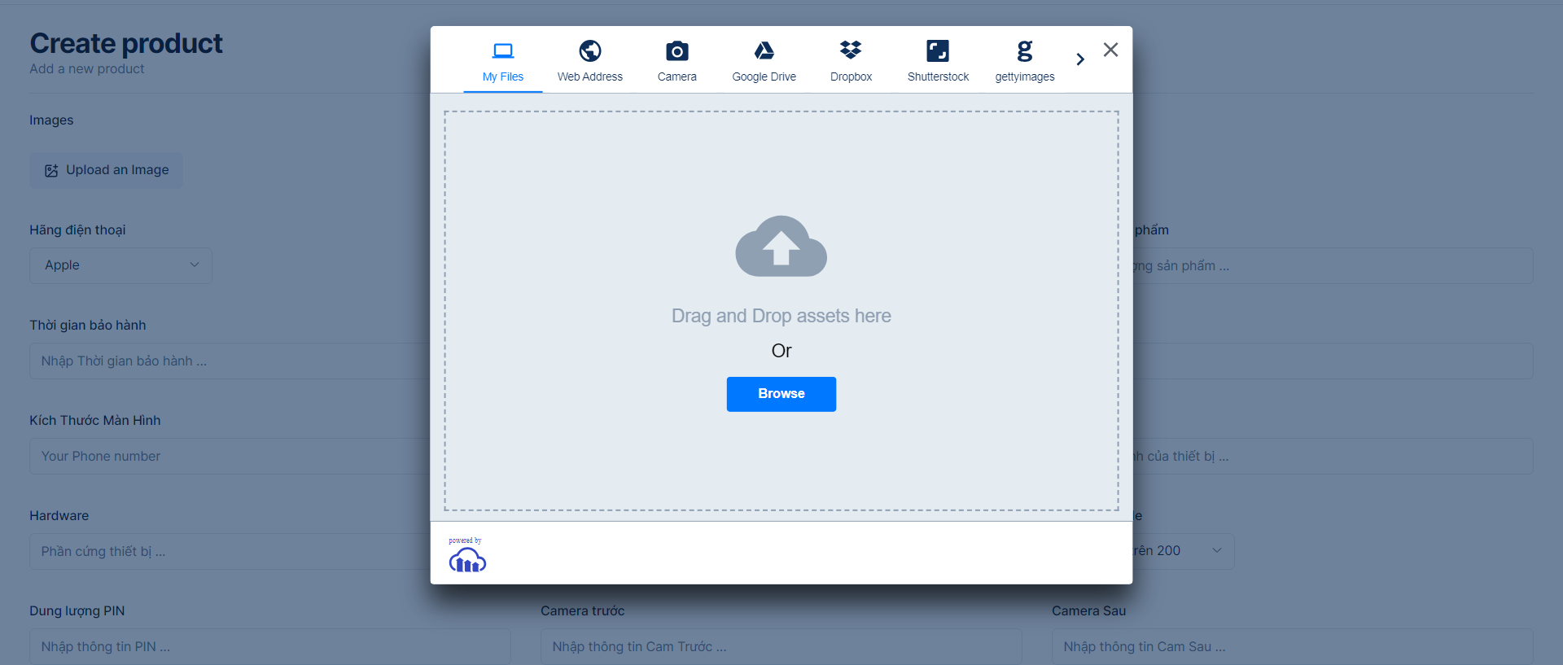

 |  |  |  | Giao diện minh hoạ

 |  |  | 3. Sau khi ảnh đã được upload lên sẽ hiện lên hàng chờ để xem trước

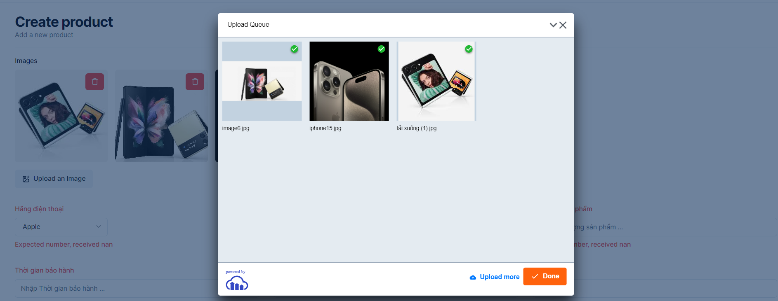

 |  |  |  |  | Giao diện minh hoạ

 |  |  | 4. Bấm button "Done" để lưu ảnh vào database và cập nhật ảnh cho sản phẩm cần thêm
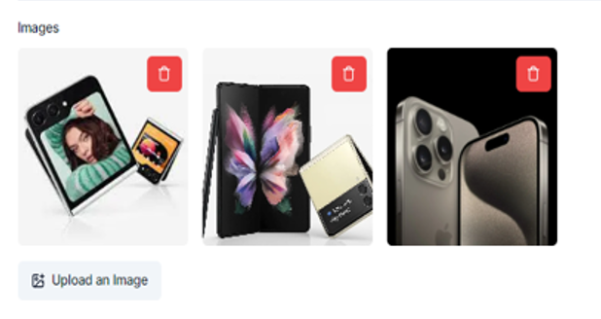

 |  |  |  |  |  |  |  | Giao diện minh hoạ

 |  |  | Sau khi thêm hoàn tất sẽ hiện thị hình ảnh ra màn hình ban đầu

Xử lý 10.3
Posts and Telecommunications Institute of Technology |  |  |  |  | Thiết kế | Tài liệu phát triển | Tên hệ thống | Website bán điện thoại di động |  | Người tạo | ThaiNT | Ngày tạo | 2023-11-10
 |  |  |  |  |  |  |  |  |  | Người cập nhật |  | Ngày cập nhật
 |  |  |  |  |  |  | Màn hình (ID) | Create_product | Màn hình (Tên) | Tạo mới sản phẩm

 | 10. Xử lý chi tiết
 |  | (3) Chọn hãng điện thoại
 |  |  | 1. Nhấn vào Combobox "Chọn hãng điện thoại v" để chọn hãng điện thoại
 |  |  | 2. Hiển thị danh sách các hãng điện thoại để chọn
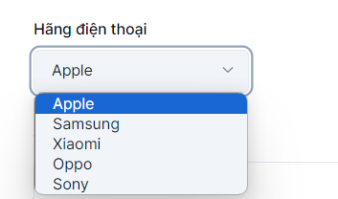

 |  |  |  | Hình minh hoạ

 |  |  | Sau khi chọn hoàn tất hiển thị kết quả ra view
 |  |  | * Dữ liệu các hãng điện thoại được load từ API: http://localhost:3333/category/get-categories

Xử lý 10.5
Posts and Telecommunications Institute of Technology |  |  |  |  | Thiết kế | Tài liệu phát triển | Tên hệ thống | Website bán điện thoại di động |  | Người tạo | ThaiNT | Ngày tạo | 2023-11-10
 |  |  |  |  |  |  |  |  |  | Người cập nhật |  | Ngày cập nhật
 |  |  |  |  |  |  | Màn hình (ID) | Create_product | Màn hình (Tên) | Tạo mới sản phẩm

 | 10. Xử lý chi tiết
 |  | (5) Chọn màu sắc sản phẩm
 |  |  | 1. Nhấn vào Combobox "Màu sắc" để chọn màu sắc
 |  |  | 2. Hiển thị danh sách các loại màu sắc

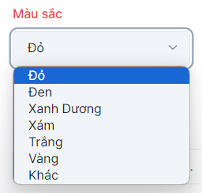

 |  |  |  | Giao diện minh hoạ

 |  |  | Sau khi chọn, hiển thị tên màu sắc ra view

Xử lý 10.6
Posts and Telecommunications Institute of Technology |  |  |  |  | Thiết kế | Tài liệu phát triển | Tên hệ thống | Website bán điện thoại di động |  | Người tạo | ThaiNT | Ngày tạo | 2023-11-10
 |  |  |  |  |  |  |  |  |  | Người cập nhật |  | Ngày cập nhật
 |  |  |  |  |  |  | Màn hình (ID) | Create_product | Màn hình (Tên) | Tạo mới sản phẩm

 | 10. Xử lý chi tiết
 |  | (6) Chọn loại giảm giá
 |  |  | 1. Nhấn vào Combobox "Discount code" để chọn loại giảm giá
 |  |  | 2. Hiển thị danh sách các loại giảm giá, lấy mô tả mã giảm giá để hiển thị chọn người dùng chọn, khi chọn lấy id tương ứng để ghi vào cơ sở dữ liệu.

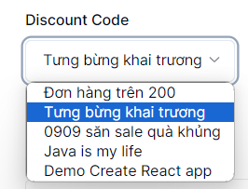

 |  |  |  | Giao diện minh hoạ

 |  |  | Sau khi chọn, hiển thị tên giảm giá ra view
 |  |  | * Dữ liệu các hãng điện thoại được load từ API: http://localhost:3333/discount/get-discounts

